A4縦
開発ルールブック

発行No |  |  | アクション処理後のスクロール位置の保持 |  |  | 作成日 | 2007-02-09
014 |  |  |  |  |  | 作成者 | 岡井計允

 | 縦スクロールが発生する画面において、初期処理後のスクロール位置は通常は一番上（スクロールしていない状態）であるが、
 | 操作性を考慮したとき、そのスクロール位置を維持する必要がある場合は、下記の実装方法に基づき設計・実装することとする。

 | 【想定される画面】
 |  | 主に所属担当（庶務)が操作する画面で、以下の様な画面
 |  | ① 勤怠入力（カレンダ）
 |  | ②給与系（？）における単票画面で複数画面になっている（縦スクロール有り)もので、画面途中で「計算」ボタン等があるもの

 |  | 注１）上の階層の画面に戻った場合は、スクロール位置を保持することはできない。
 |  | 注２）一般的な一覧画面（更新処理等により行数が変わるスクロールエリア）においては適用しないこと。

 | １．実現方法

 |  | 画面Beanにスクロール位置を保存するためのプロパティを作成し、HTML上で固定のIDによりhidden定義をする。
 |  | アクション実行前にスクロール位置をそのhidden項目に設定し、初期処理時に共通スクリプトにより再現する。

 | ２．設計書の記述

 |  | ①スクロール位置保持用のプロパティを、隠し項目として定義する。

 |  |  | ※名称は何でも良いが、通常は上記のサンプルと同じ名前にする。

 |  | ②画面スクリプト処理シートに、以下のような仕様を記述する。

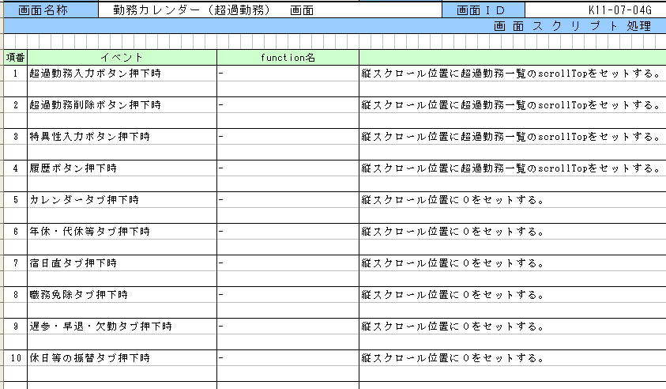

隠し項目のプロパティ名
スクロールエリアの名称

通常、JavaScriptを使用する場合は、スクリプトファイルを作成し、
function定義するが、本処理はHTML上に記述する為、functionは、
「-」とする。
 |  |  |  | ： | スクロール位置を保持する処理の記述

 |  |  |  | ： | スクロール位置を保持しない処理の記述

 |  | ※初期処理（initialize）と戻るボタン押下時（goBack）を除く全てのアクションの実行前に必ずスクロール位置を設定すること。
 |  | ※同一イベント内でフォーカス位置の設定も行う場合、どちらから行っても特に問題はないが、通常はフォーカス位置の設定後に
 |  | スクロール位置の設定を行うようにする。

 | ３．画面Beanの定義

 |  | スクロール位置保持用のプロパティは、int型で定義する。

 |  |  | private int topPosition;

 | ４．HTML上の実装

 |  | ①hidden定義

 |  |  | 下記のhidden定義を行う。記述する場所は、アクションIDやポップアップ用のhidden定義と同様の位置とする。

 |  |  |  | K110704gBeanのtopPositionプロパティを設定する場合の例
 |  |  |  | <input type="hidden" id="topPosition" m:value="#{k110704g.topPosition}"/>

 |  | ②スクロールエリアの定義

 |  |  | スクロール定義するDIVタグにIDを設定する。

 |  |  |  | スクロールエリアのスタイルが"scroll"の場合の例
 |  |  |  | <div id="Layer83" class="scroll">

 |  | ③スクロール位置の保存

 |  |  | アクションを実行する前に、hidden定義した項目に、スクロールエリアの縦スクロール位置（scrollTop）を設定する。

 |  |  |  | クリック時にdoActionでアクションを実行する場合の例
 |  |  |  | m:onclick="topPosition.value=Layer83.scrollTop;return doAction(．．．)"

 |  | ④スクロール位置のクリア

 |  |  | スクロール位置を保持しない（一番上に戻す）アクションを実行する前に、hidden項目に０を設定する。

 |  |  |  | クリック時にdoActionでアクションを実行する場合の例
 |  |  |  | m:onclick="topPosition.value=0;return doAction(．．．)"

A4縦 (OLD)
開発ルールブック

発行No |  |  | アクション処理後のスクロール位置の保持 |  |  | 作成日 | 2007-02-09
014 |  |  |  |  |  | 作成者 | 岡井計允

 | 縦スクロールが発生する画面において、初期処理後のスクロール位置は通常は一番上（スクロールしていない状態）であるが、
 | 操作性を考慮したとき、そのスクロール位置を維持する必要がある場合は、下記の実装方法に基づき設計・実装することとする。

 | 【想定される画面】
 |  | 主に所属担当（庶務)が操作する画面で、以下の様な画面
 |  | ① 勤怠入力（カレンダ）
 |  | ②給与系（？）における単票画面で複数画面になっている（縦スクロール有り)もので、画面途中で「計算」ボタン等があるもの

 |  | 注１）上の階層の画面に戻った場合は、スクロール位置を保持することはできない。
 |  | 注２）一般的な一覧画面（更新処理等により行数が変わるスクロールエリア）においては適用しないこと。

 | １．実現方法

 |  | 画面Beanにスクロール位置を保存するためのプロパティを作成し、HTML上で固定のIDによりhidden定義をする。
 |  | アクション実行前にスクロール位置をそのhidden項目に設定し、初期処理時に共通スクリプトにより再現する。

 | ２．設計書の記述

 |  | ①スクロール位置保持用のプロパティを、隠し項目として定義する。

 |  |  | ※名称は何でも良いが、通常は上記のサンプルと同じ名前にする。

 |  | ②画面スクリプト処理シートに、以下のような仕様を記述する。

隠し項目のプロパティ名
スクロールエリアの名称

通常、JavaScriptを使用する場合は、スクリプトファイルを作成し、
function定義するが、本処理はHTML上に記述する為、functionは、
「-」とする。
 |  |  |  | ： | スクロール位置を保持する処理の記述

 |  |  |  | ： | スクロール位置を保持しない処理の記述

 |  | ※初期処理（initialize）と戻るボタン押下時（goBack）を除く全てのアクションの実行前に必ずスクロール位置を設定すること。
 |  | ※同一イベント内でフォーカス位置の設定も行う場合、どちらから行っても特に問題はないが、通常はフォーカス位置の設定後に
 |  | スクロール位置の設定を行うようにする。

 | ３．画面Beanの定義

 |  | スクロール位置保持用のプロパティは、int型で定義する。

 |  |  | private int topPosition;

 | ４．HTML上の実装

 |  | ①hidden定義

 |  |  | 下記のhidden定義を行う。記述する場所は、アクションIDやポップアップ用のhidden定義と同様の位置とする。

 |  |  |  | K110704gBeanのtopPositionプロパティを設定する場合の例
 |  |  |  | <input type="hidden" id="topPosition" m:value="#{k110704g.topPosition}"/>

 |  | ②スクロールエリアの定義

 |  |  | スクロール定義するDIVタグにIDを設定する。

 |  |  |  | スクロールエリアのスタイルが"scrollT2x1x13"の場合の例
 |  |  |  | <div id="mainTable" class="scrollT2x1x13">

 |  | ③スクロール位置の保存

 |  |  | アクションを実行する前に、hidden定義した項目に、スクロールエリアの縦スクロール位置（scrollTop）を設定する。

 |  |  |  | クリック時にdoActionでアクションを実行する場合の例
 |  |  |  | m:onclick="topPosition.value=mainTable.scrollTop;return doAction(．．．)"

 |  | ④スクロール位置のクリア

 |  |  | スクロール位置を保持しない（一番上に戻す）アクションを実行する前に、hidden項目に０を設定する。

 |  |  |  | クリック時にdoActionでアクションを実行する場合の例
 |  |  |  | m:onclick="topPosition.value=0;return doAction(．．．)"

